Cerinta
VVTA, PPFDP Informatica, 2024-2025
 | Lab02. Testare Black-box. Tehnicile de testare EP, BVA
 | Student | Berliba Corneliu
 | Data predarii | <data> | Grupa | 1211
/**
* adauga un angajat in repository
* @param employee - un angajat cu atributele id,
lastName, firstName, cnp, function, salary
* @return boolean - false daca employee nu este valid
*/
public boolean addEmployee(Employee employee);

ECP
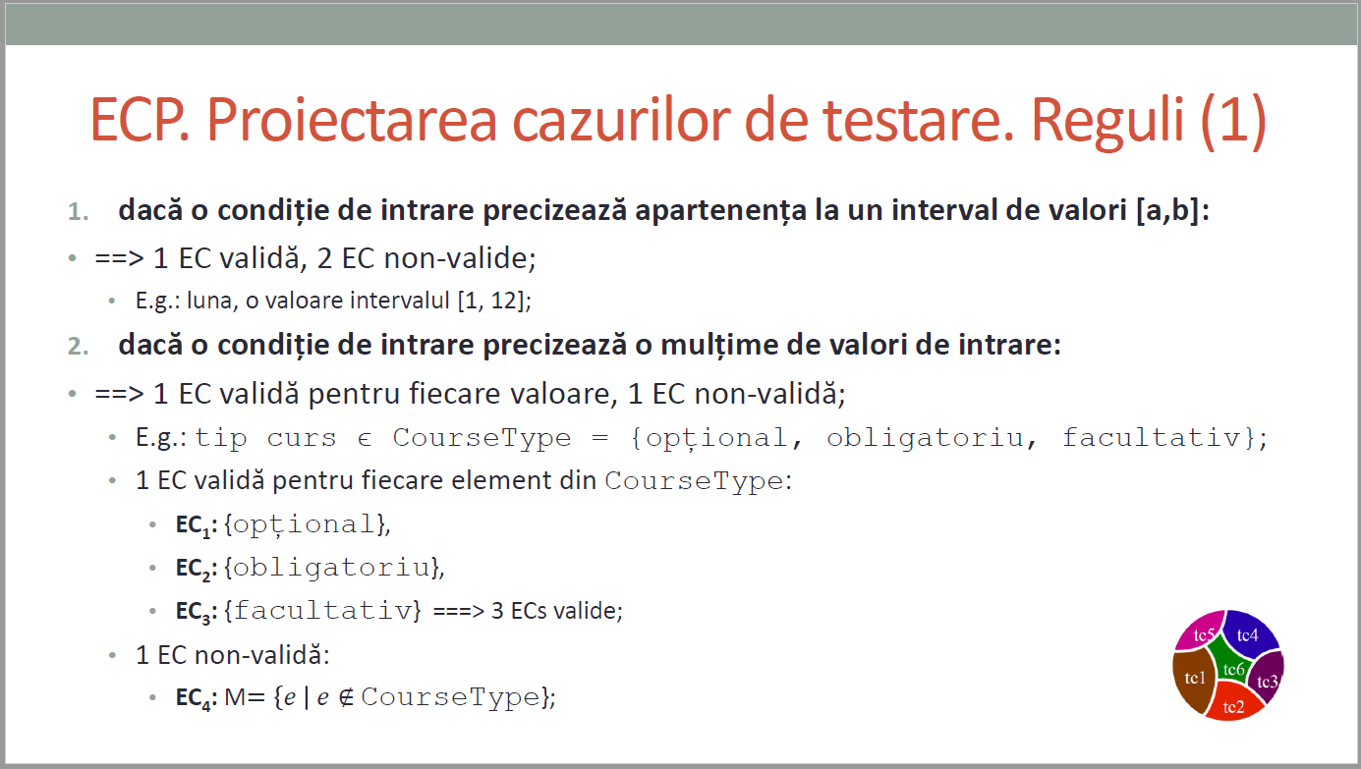
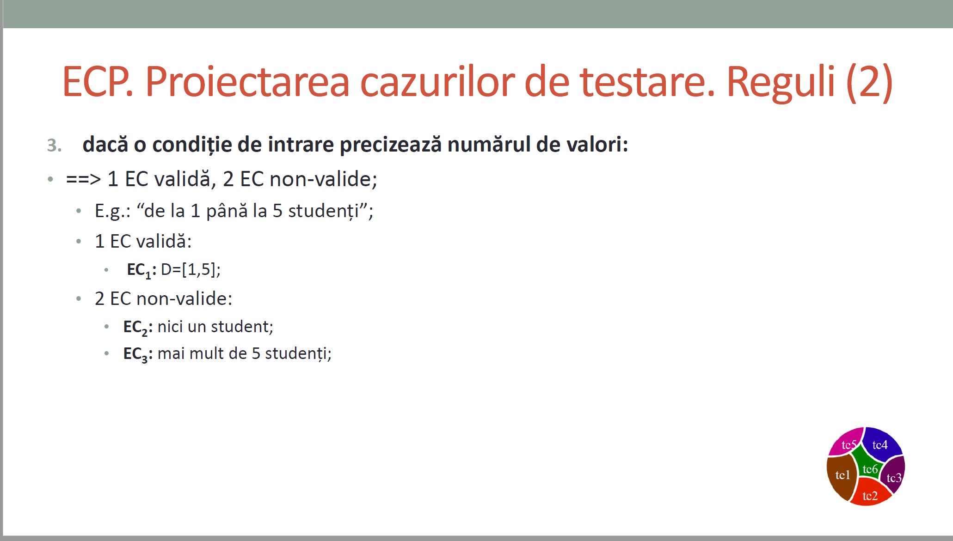
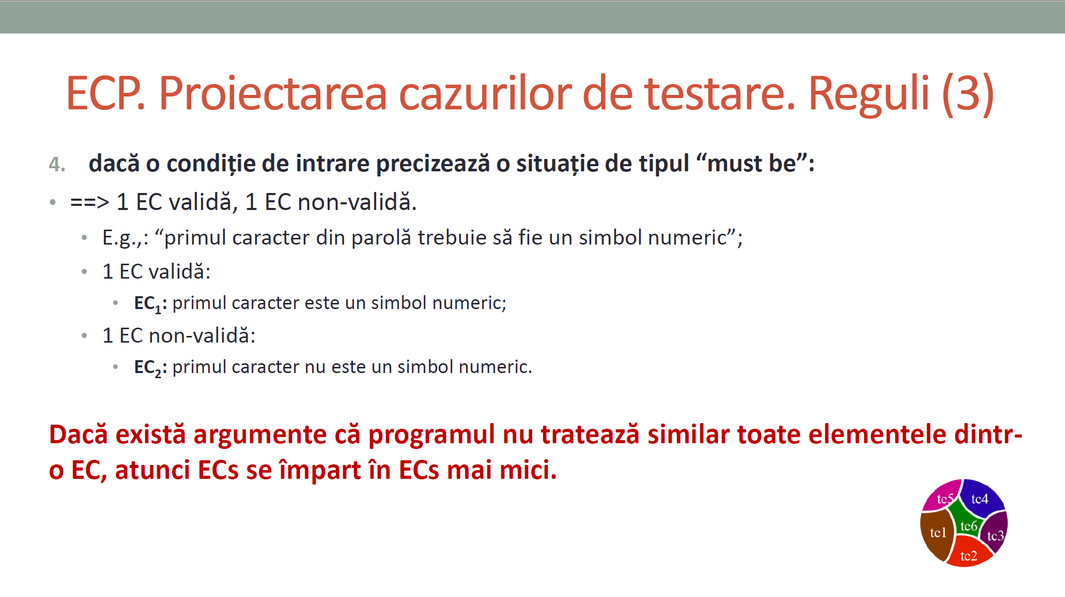
 |  |  | VVTA, PPFDP Informatica, 2024-2025
 |  |  |  | se vor identifica minimum 4 clase de echivalenta (2 valide, 2 non-valide)
 |  |  |  | se vor proiecta minimum 4 cazuri de testare (2 valide, 2 non-valide) sau se va realiza acoperire ECs de 100%.

 | Identificarea ECs valide/non-valide pentru date de intrare/ieşire |  |  |  | Proiectarea cazurilor de testare folosind ECP

 | No. EC | Condition | Valid EC | Non-valid EC | No. TCxx_EC | EC | input data |  |  |  |  | output data
 |  |  |  |  |  |  | firstName | secondName | CNP | function | salary | expected
 | 1 | firstName.length > 2 | firstName.length > 2 |  | 1 | 1,3,5,6,7,11,13 | “John” | “Doe” | 1234567890123 | ASSISTENT | 4000 | UTILIZATOR-UL este adăugat cu succes / Nu se arunca o excepție
 | 2 |  |  | firstName.length <= 2 | 2 | 2,3,5,6,7,11,13 | “J” | “Doe” | 1234567890123 | LECTURER | 5000 | UTILIZATOR-UL nu este adăugat / S-a aruncat o excepție
 | 3 | lastName conține doar litere | lastName conține doar litere |  | 3 | 1,4,5,6,7,11,13 | “John” | “D123" | 1234567890123 | CONFERENTIAR | 6000 | UTILIZATOR-UL nu este adăugat / S-a aruncat o excepție
 | 4 |  |  | lastName nu conține doar litere | 4 | 1,3,6,7,8,11,13 | “John” | “Doe” | 1234567890123 | TEACHER | 7000 | UTILIZATOR-UL nu este adăugat / S-a aruncat o excepție
 | 5 | CNP este unic si conține strict 13 cifre | CNP este unic |  | 5 | 1,3,5,7,9,11,13 | “John” | “Doe” | 12345678 | CONFERENTIAR | 6000 | UTILIZATOR-UL nu este adăugat / S-a aruncat o excepție
 | 6 |  | CNP este strict 13 caractere |  | 6 | 1,3,5,6,10,11,13 | “John” | “Doe” | 123JD34567890 | ASSISTENT | 4000 | UTILIZATOR-UL nu este adăugat / S-a aruncat o excepție
 | 7 |  | CNP conține strict cifre |  | 7 | 1,3,5,6,7,12,13 | “John” | “Doe” | 1234567890123 | MANAGER | 4000 | UTILIZATOR-UL nu este adăugat / S-a aruncat o excepție
 | 8 |  |  | CNP nu este unic | 8 | 1,3,5,6,7,11,14 | “John” | “Doe” | 1234567890123 | TEACHER | -2000 | UTILIZATOR-UL nu este adăugat / S-a aruncat o excepție
 | 9 |  |  | CNP nu este strict 13 caractere | 9 | - | - | - | - | - | - | -
 | 10 |  |  | CNP nu conține strict cifre | 10 | - | - | - | - | - | - | -
 | 11 | function se potrivește cu o enumerare | function se potrivește cu o enumerare |  | 11 | - | - | - | - | - | - | -
 | 12 |  |  | function nu se potrivește cu o enumerare | 12 | - | - | - | - | - | - | -
 | 13 | salary > 0 | salary > 0 |  | 13 | - | - | - | - | - | - | -
 | 14 |  |  | salary <= 0 | 14 | - | - | - | - | - | - | -

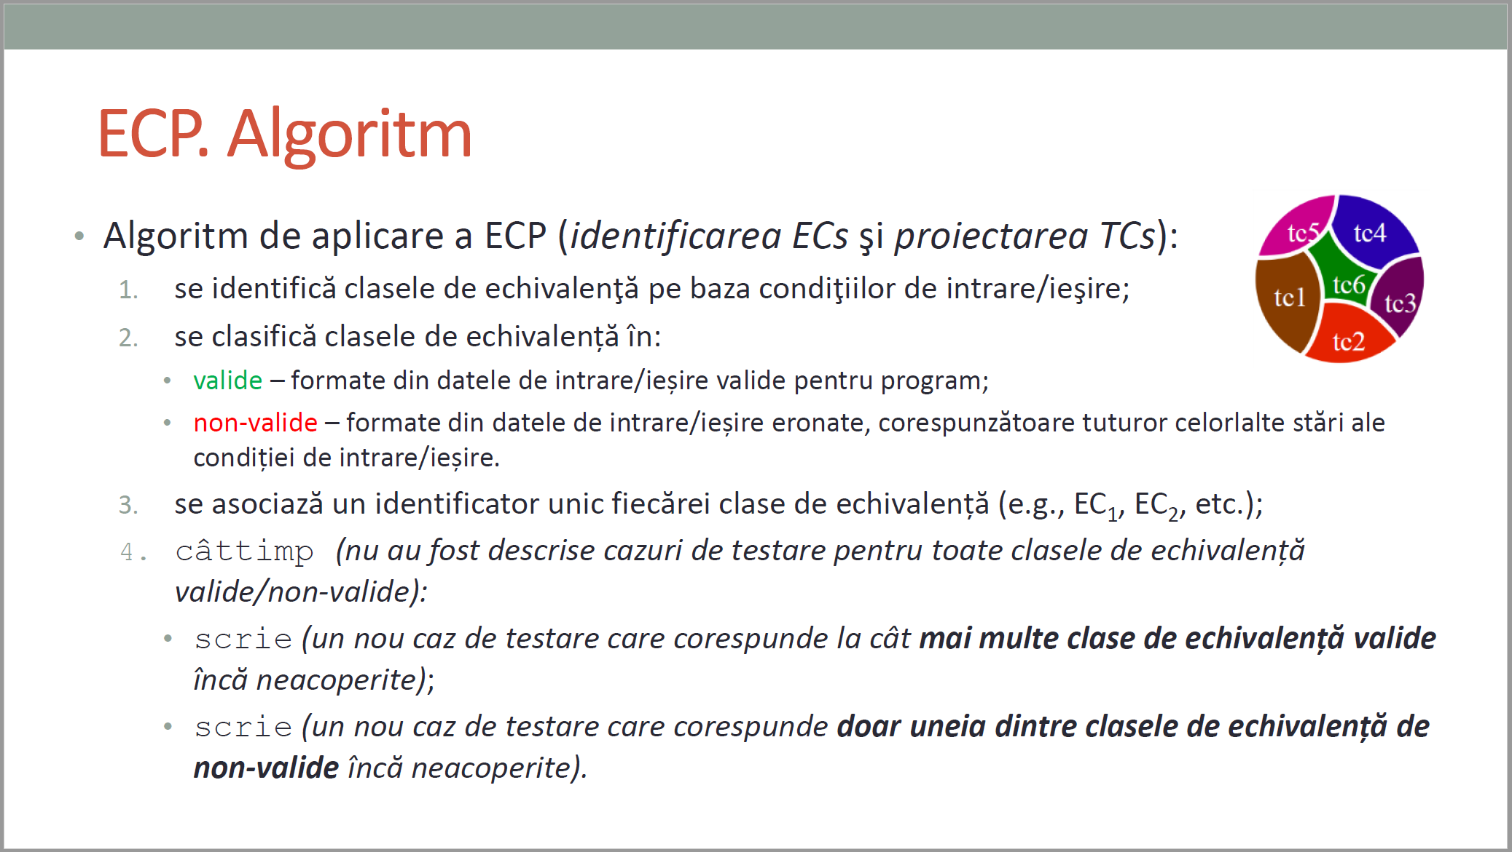
CURS 4

BVA
 |  |  |  | VVTA, PPFDP Informatica, 2024-2025
 |  | se vor identifica minimum 4 conditii BVA (2 valide, 2 non-valide)
 |  | se vor proiecta minimum 4 cazuri de testare (2 valide, 2 non-valide)

 | Identificarea condiţiilor BVA asociate ECs valide pentru date de intrare/ieşire |  |  |  |  | Proiectarea cazurilor de testare folosind condiţiile BVA

 | Crt. No. | Valid EC | BVA Condition |  |  | No TCxx_BVA | BVA condition | Correlated TC | Executable | input data |  |  |  |  | output data
 |  |  |  |  |  |  |  |  |  | firstName | secondName | CNP | function | salary | expected result
 | a. | firstName.length > 2 | 1 | firstName.length > 2 |  | 1 | 1 | TC1_EC | YES | “John” | “Doe” | 1234567890123 | ASSISTENT | 4000 | UTILIZATOR-UL este adăugat cu succes / Nu se arunca o excepție
 |  |  | 2 | firstName.length = 2 |  | 2 | 2 | - | YES | “Jo” | “Doe” | 1234567890123 | LECTURER | 5000 | UTILIZATOR-UL nu este adăugat / S-a aruncat o excepție
 |  |  | 3 | firstName.length < 2 |  | 3 | 3 | TC2_EC | YES | “J” | “Doe” | 1234567890123 | LECTURER | 5000 | UTILIZATOR-UL nu este adăugat / S-a aruncat o excepție
 |  |  | 4 | - |  | 4 | 4 | - | - | - | - | - | - | - | -
 |  |  | 5 | - |  | 5 | 5 | - | - | - | - | - | - | - | -
 |  |  | 6 | - |  | 6 | 6 | - | - | - | - | - | - | - | -
 | b. | lastName conține doar litere | 7 | lastName conține doar litere |  | 7 | 7 | TC1_EC | YES | “John” | “Doe” | 1234567890123 | ASSISTENT | 4000 | UTILIZATOR-UL este adăugat cu succes / Nu se arunca o excepție
 |  |  | 8 | lastName include cifre |  | 8 | 8 | TC3_EC | YES | “John” | “D123" | 1234567890123 | CONFERENTIAR | 6000 | UTILIZATOR-UL nu este adăugat / S-a aruncat o excepție
 |  |  | 9 | lastName include caractere speciale |  | 9 | 9 | - | YES | “John” | “D@e“ | 1234567890123 | CONFERENTIAR | 6000 | UTILIZATOR-UL nu este adăugat / S-a aruncat o excepție
 |  |  | 10 | - |  | 10 | 10 | - | - | - | - | - | - | - | -
 |  |  | 11 | - |  | 11 | 11 | - | - | - | - | - | - | - | -
 |  |  | 12 | - |  | 12 | 12 | - | - | - | - | - | - | - | -
 | c. | CNP este unic si conține strict 13 cifre | 13 | CNP este unic | - | 13 | 13 | TC1_EC | YES | “John” | “Doe” | 1234567890123 | ASSISTENT | 4000 | UTILIZATOR-UL este adăugat cu succes / Nu se arunca o excepție
 |  |  | 14 | CNP conține strict cifre | asci | 14 | 14 | TC1_EC | YES | “John” | “Doe” | 1234567890123 | ASSISTENT | 4000 | UTILIZATOR-UL este adăugat cu succes / Nu se arunca o excepție
 |  |  | 15 | CNP = 13 |  | 15 | 15 | TC1_EC | YES | “John” | “Doe” | 1234567890123 | ASSISTENT | 4000 | UTILIZATOR-UL este adăugat cu succes / Nu se arunca o excepție
 |  |  | 16 | CNP nu este unic |  | 16 | 16 | TC4_EC | YES | “John” | “Doe” | 1234567890123 | TEACHER | 7000 | UTILIZATOR-UL nu este adăugat / S-a aruncat o excepție
 |  |  | 17 | CNP nu conține strict cifre |  | 17 | 17 | TC6_EC | YES | “John” | “Doe” | 123JD34567890 | ASSISTENT | 4000 | UTILIZATOR-UL nu este adăugat / S-a aruncat o excepție
 |  |  | 18 | CNP <> 13 |  | 18 | 18 | TC5_EC | YES | “John” | “Doe” | 12345678 | CONFERENTIAR | 6000 | UTILIZATOR-UL nu este adăugat / S-a aruncat o excepție
 | d. | function se potrivește cu o enumerare | 19 | function din enum | Nu e ok | 19 | 19 | TC1_EC | YES | “John” | “Doe” | 1234567890123 | ASSISTENT | 4000 | UTILIZATOR-UL este adăugat cu succes / Nu se arunca o excepție
 |  |  | 20 | function in afara enum |  | 20 | 20 | TC7_EC | YES | “John” | “Doe” | 1234567890123 | MANAGER | 4000 | UTILIZATOR-UL nu este adăugat / S-a aruncat o excepție
 |  |  | 21 | - |  | 21 | 21 | - | - | - | - | - | - | - | -
 |  |  | 22 | - |  | 22 | 22 | - | - | - | - | - | - | - | -
 |  |  | 23 | - |  | 23 | 23 | - | - | - | - | - | - | - | -
 |  |  | 24 | - |  | 24 | 24 | - | - | - | - | - | - | - | -
 | e. | salary >= 0 | 25 | salary > 0 |  | 25 | 25 | TC1_EC | YES | “John” | “Doe” | 1234567890123 | ASSISTENT | 4000 | UTILIZATOR-UL este adăugat cu succes / Nu se arunca o excepție
 |  |  | 26 | salary = 0 |  | 26 | 26 | - | YES | “John” | “Doe” | 1234567890123 | ASSISTENT | 0 | UTILIZATOR-UL nu este adăugat / S-a aruncat o excepție
 |  |  | 27 | salary < 0 |  | 27 | 27 | TC8_EC | YES | “John” | “Doe” | 1234567890123 | TEACHER | -2000 | UTILIZATOR-UL nu este adăugat / S-a aruncat o excepție
 |  |  | 28 | - |  | 28 | 28 | - | - | - | - | - | - | - | -
 |  |  | 29 | - |  | 29 | 29 | - | - | - | - | - | - | - | -
 |  |  | 30 | - |  | 30 | 30 | - | - | - | - | - | - | - | -
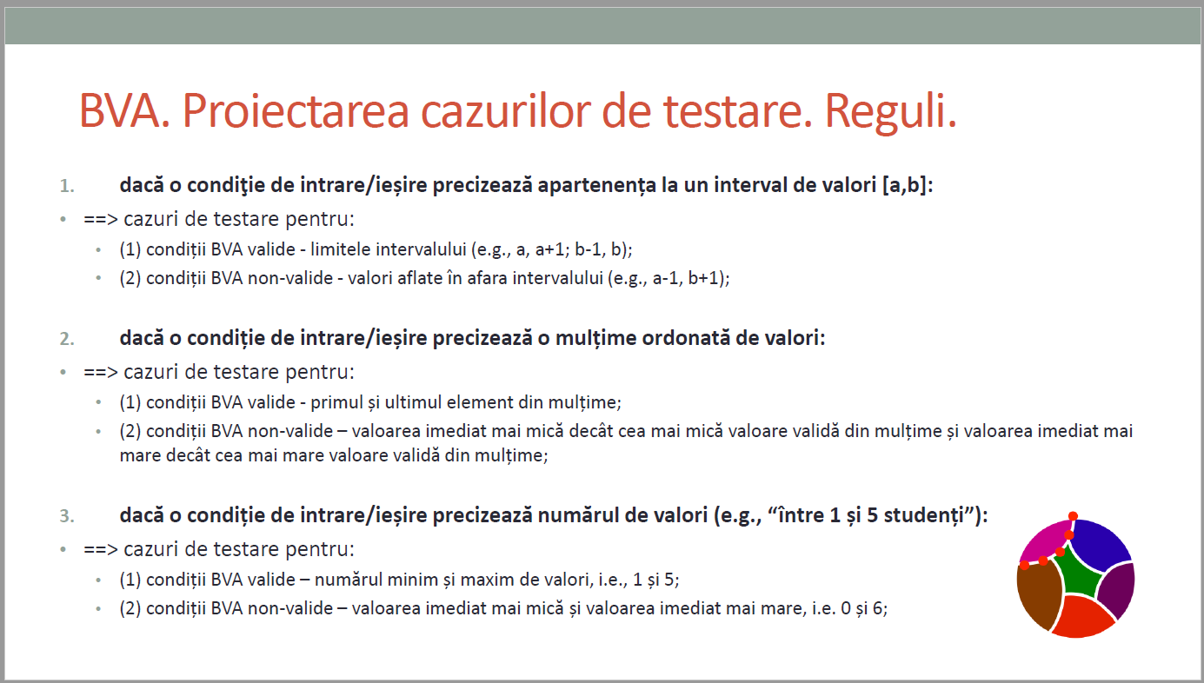
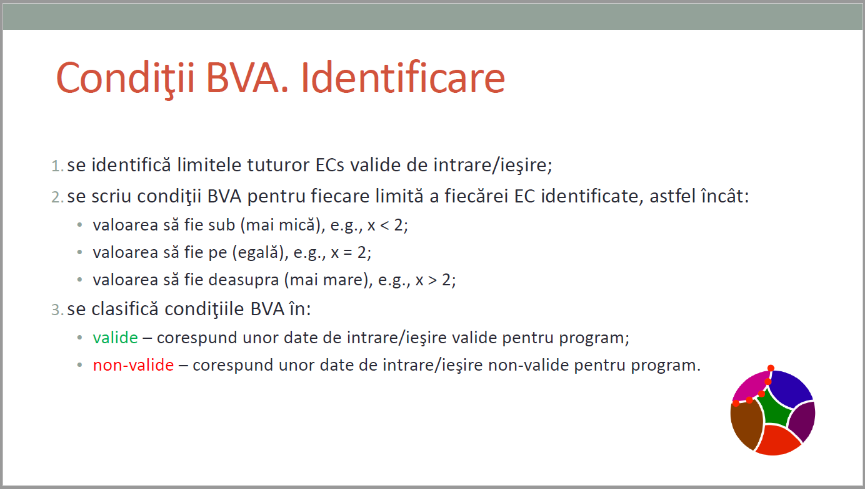
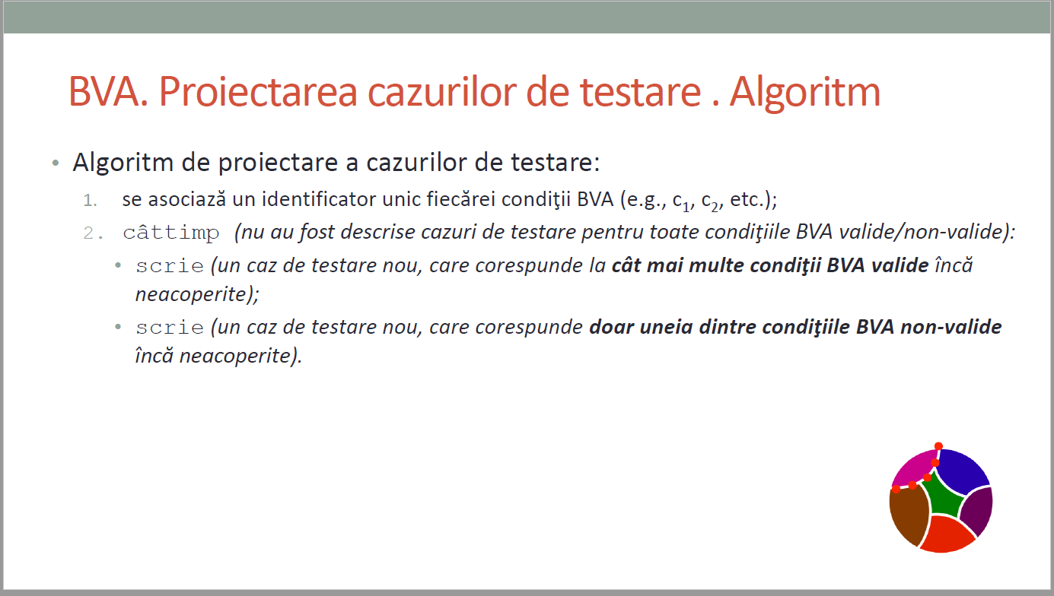
CURS 4

